상품제안서
DECO EM101 저주파안마기 미니 마사지기 | 상품코드: S15515

 |  |  |  |  |  | 02-713-8555 | www.synergygift.co.kr
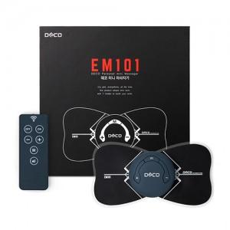 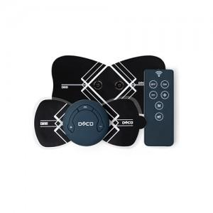

【상세/제작정보】 | 휴대가 간편하고 리모콘이 있어 사용이 편리한 저주파안마기

【인쇄/포장옵션】 | 레이저 / 포장지포장

【공급단가】 | 수량 | 50~ | 300~ | 1,000~ | 2,000~
*VAT별도 | 단가 | 29,700원 | 28,600원 | 27,500원 | 26,400원

【상품 URL】 | https://www.synergygift.co.kr:443/src/goods_detail.php?gdno=945

